エビデンス
１、画面初期化

 |  | 超管身份
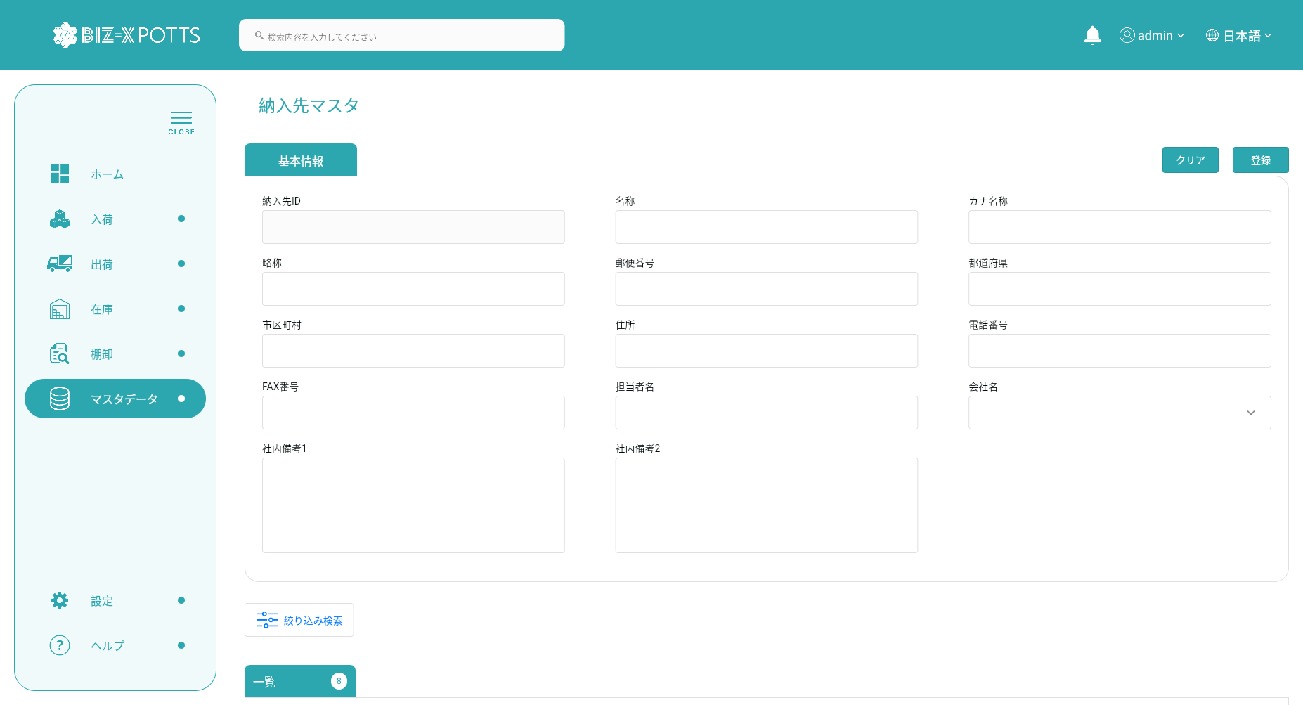

 |  |  | 会社管理员身份
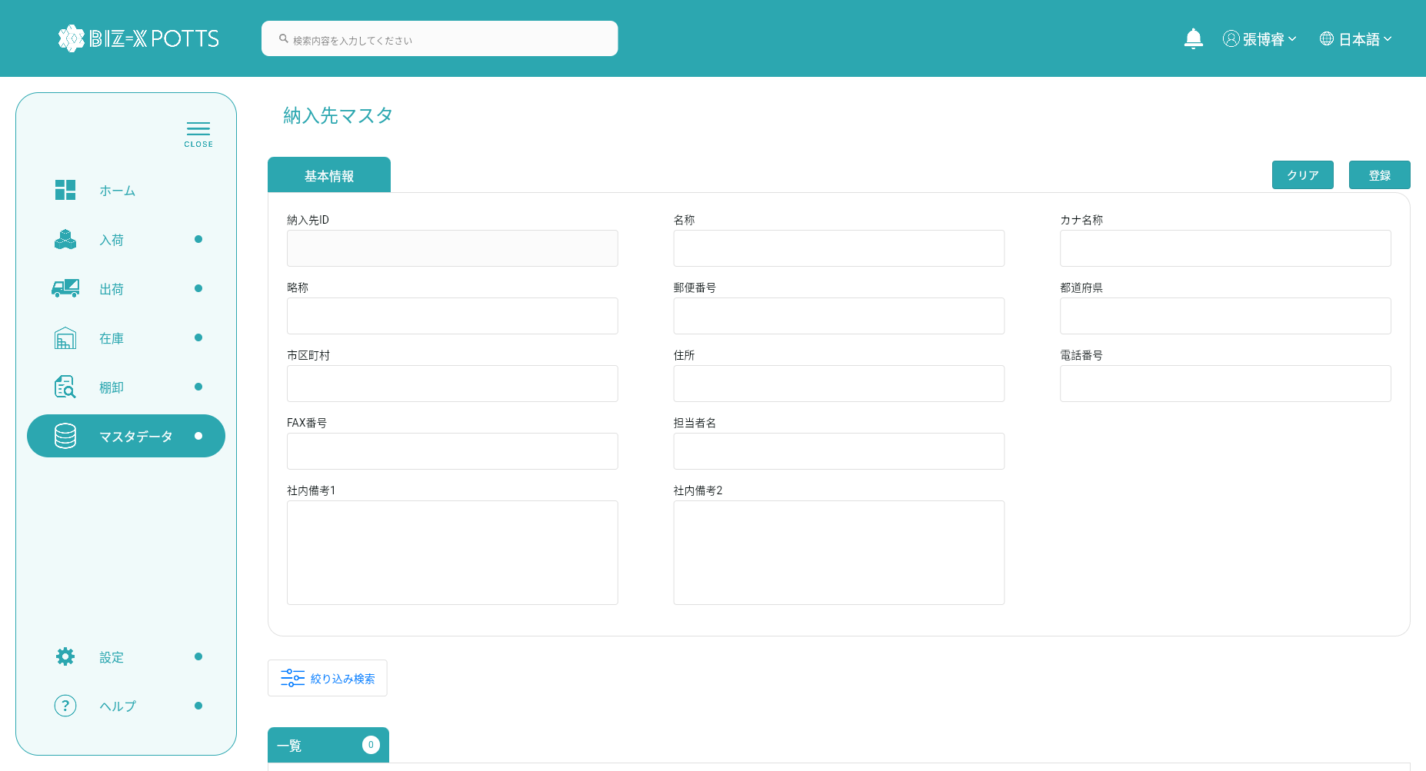

２、画面検索条件

 |  | 超管身份

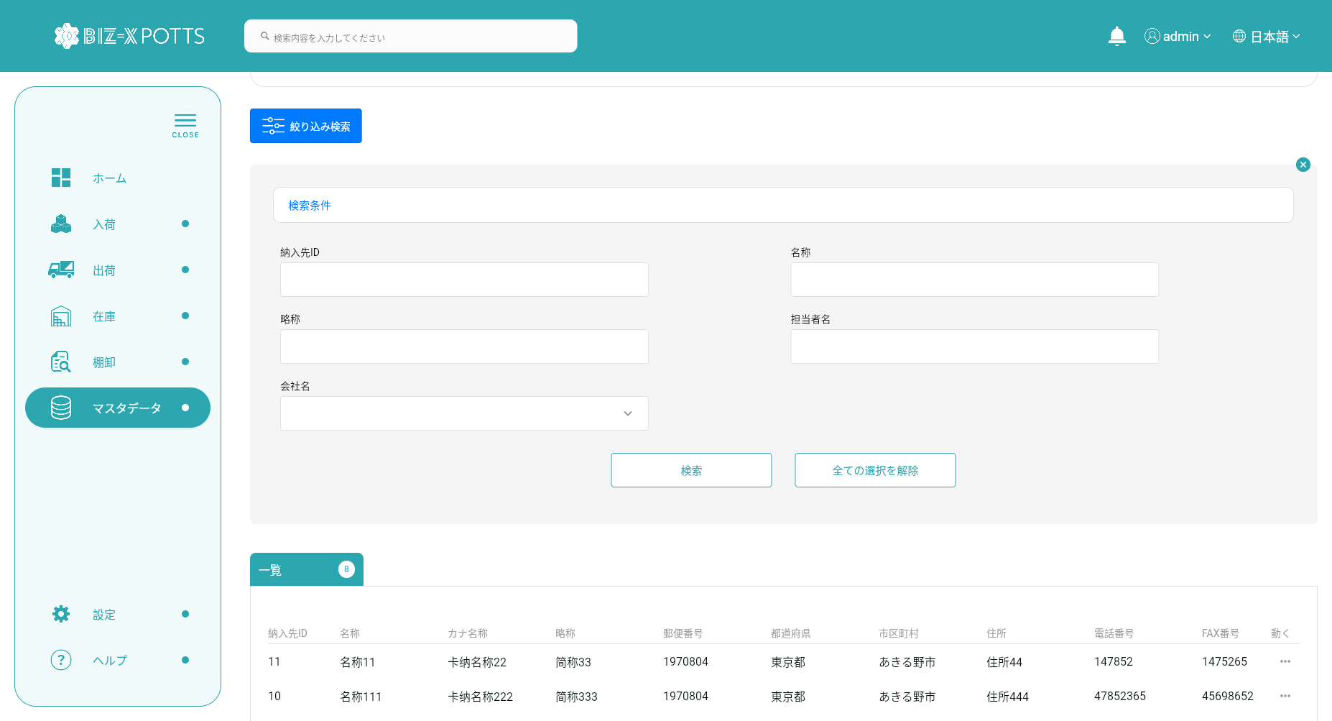

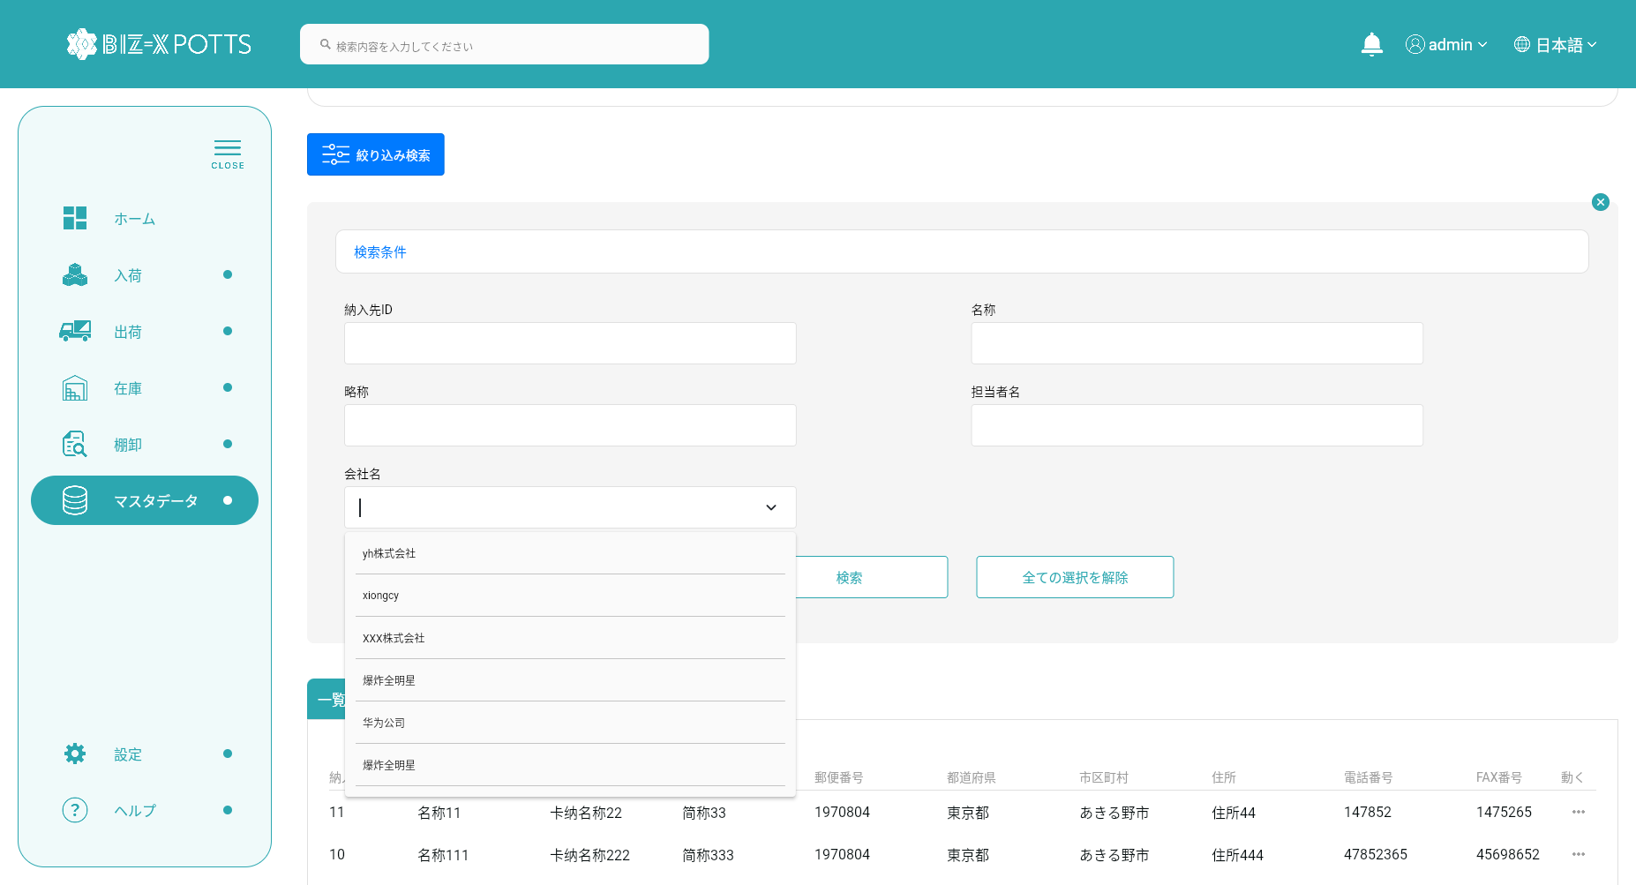



フィルタ条件

すべての取得条件の消去
クリックして検索

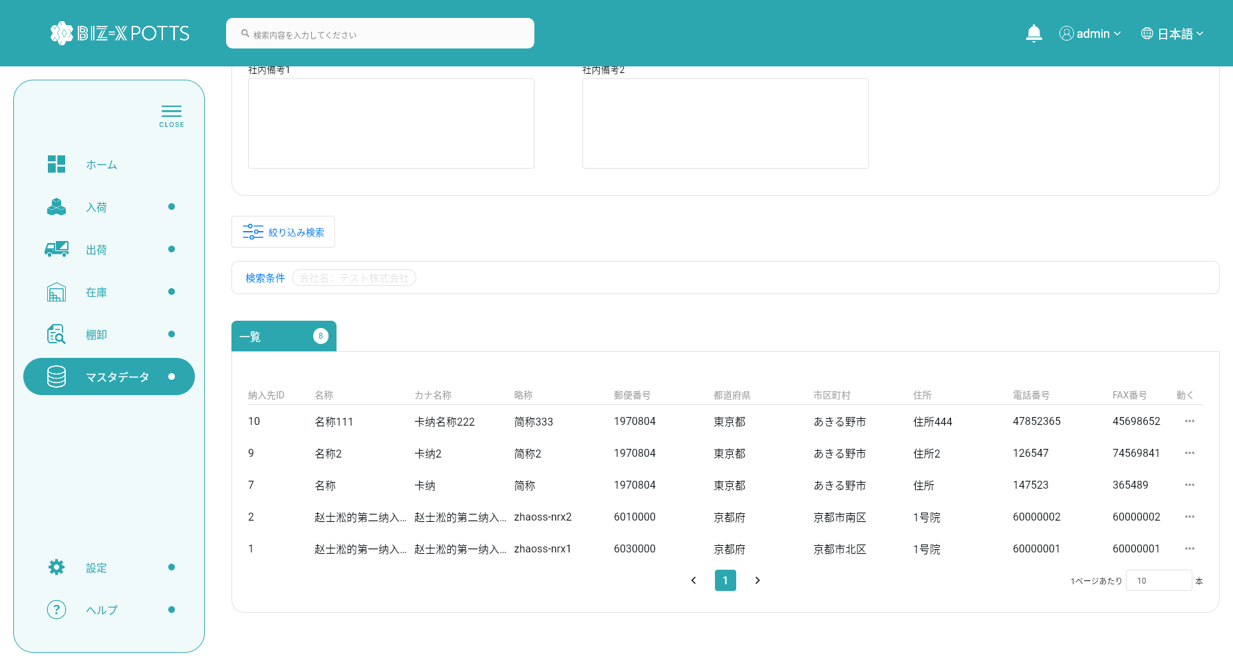

 |  | 会社管理员身份
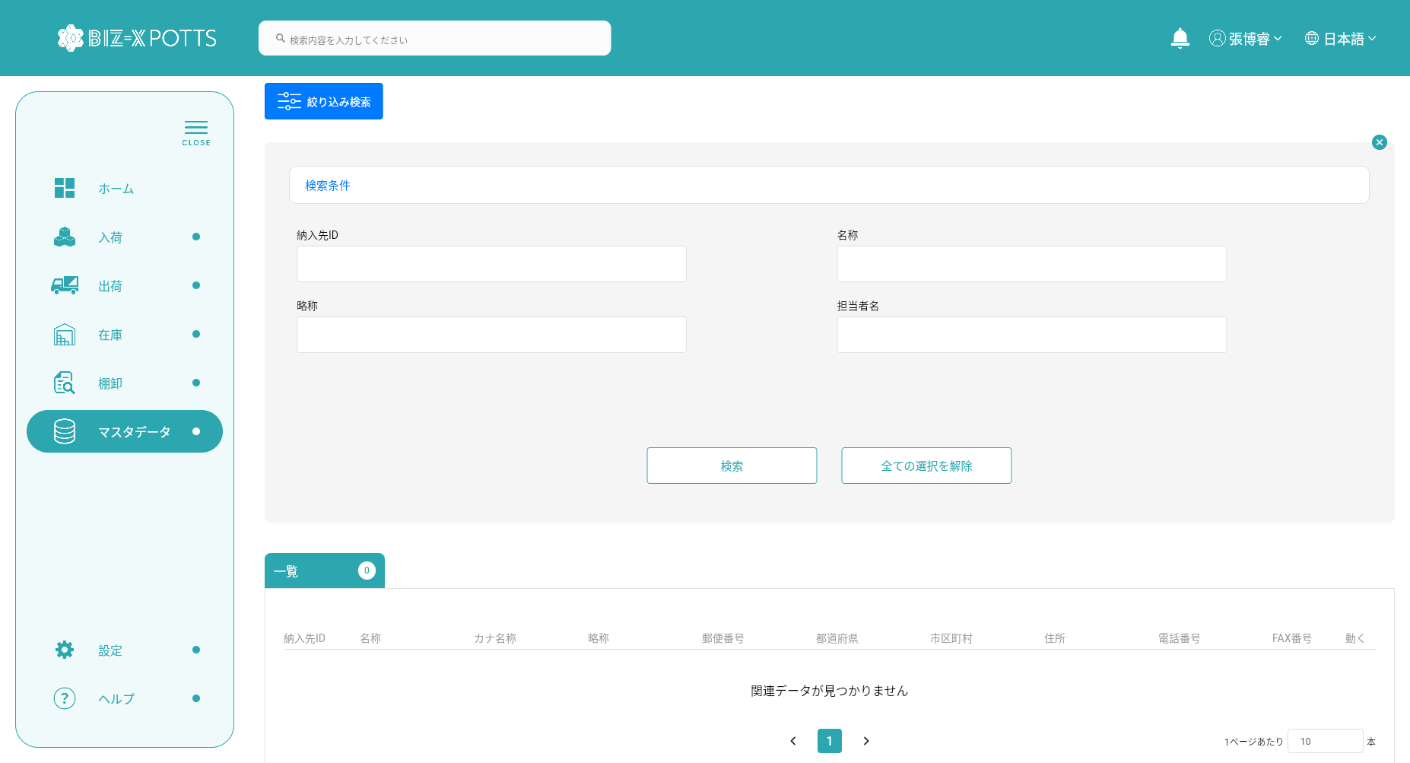



フィルタ条件

すべての取得条件の消去
クリックして検索

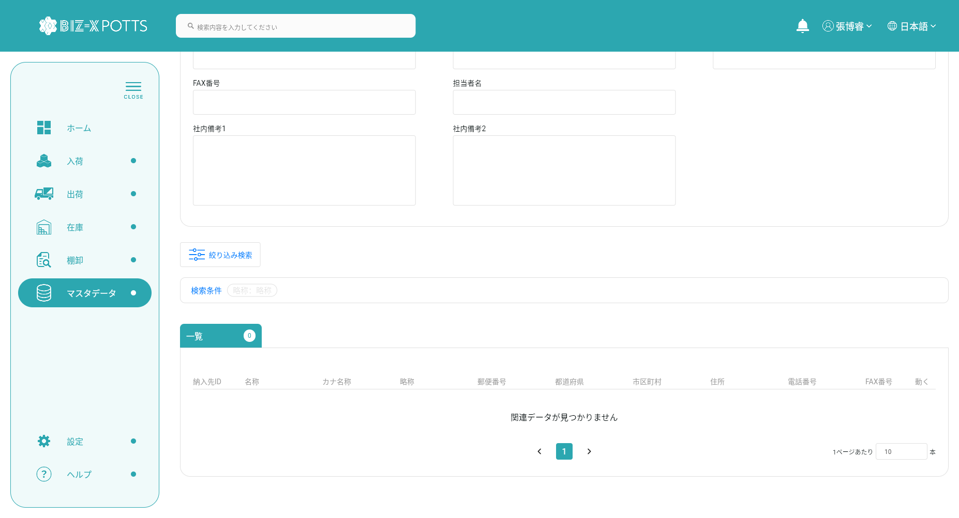

３、登録

 | 超管身份


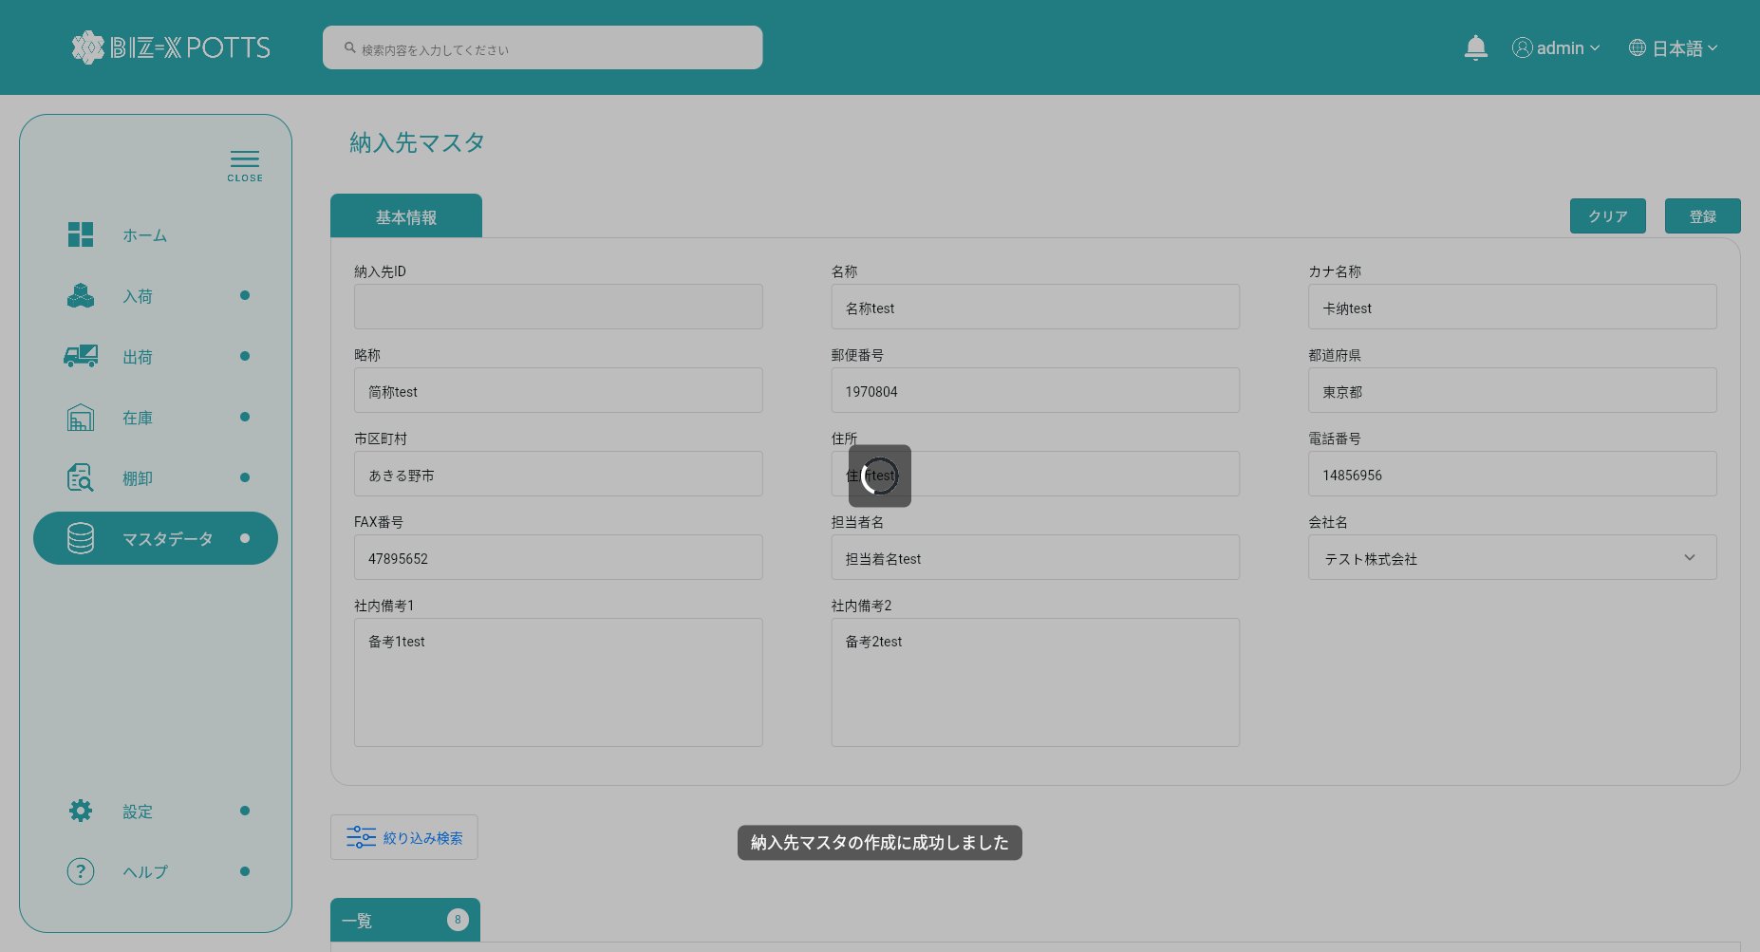

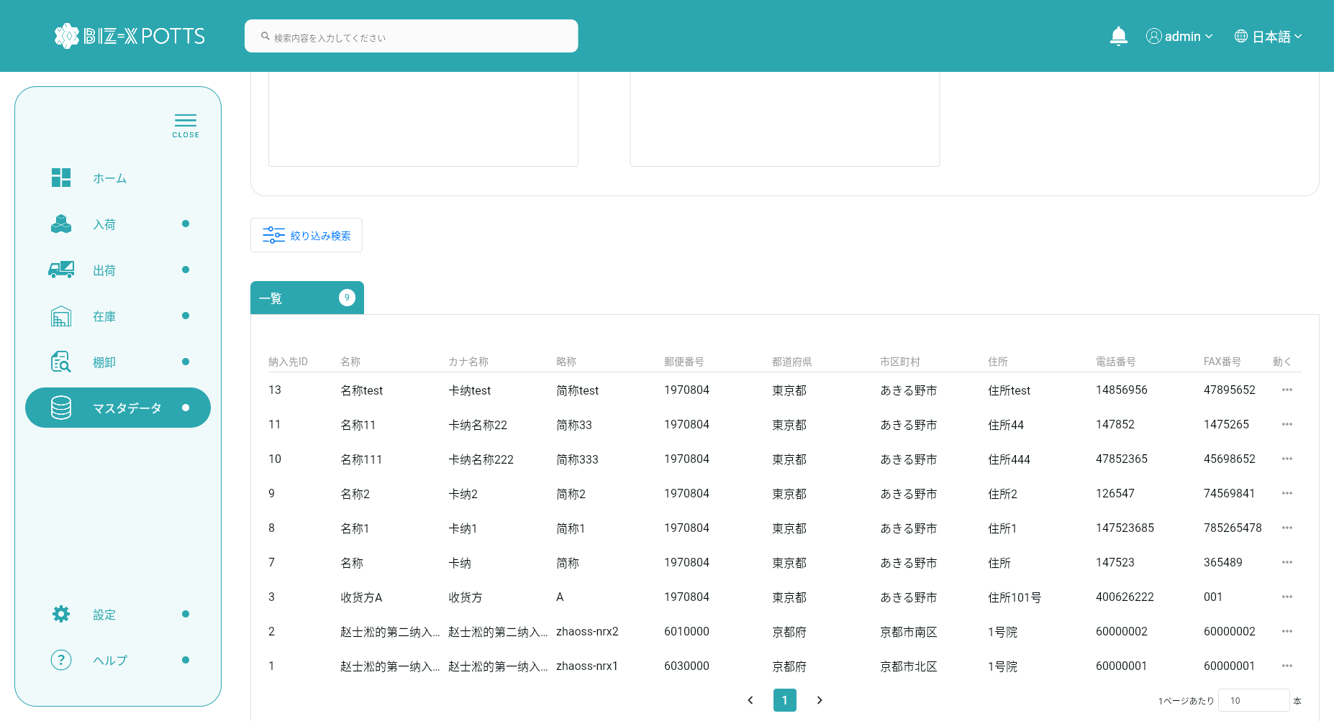

 | 新增数据


 | 会社管理员身份

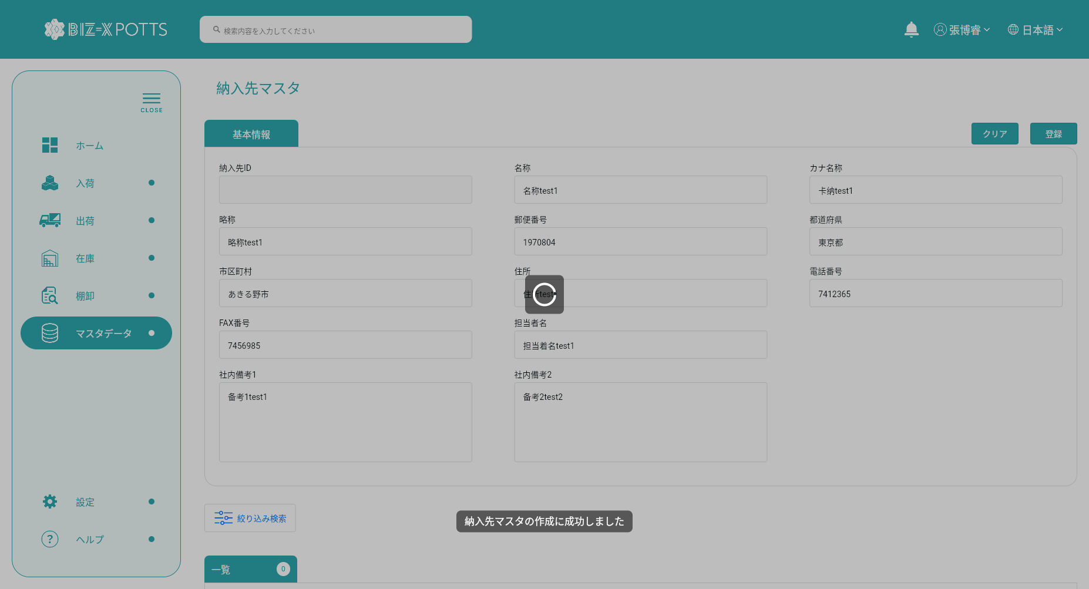

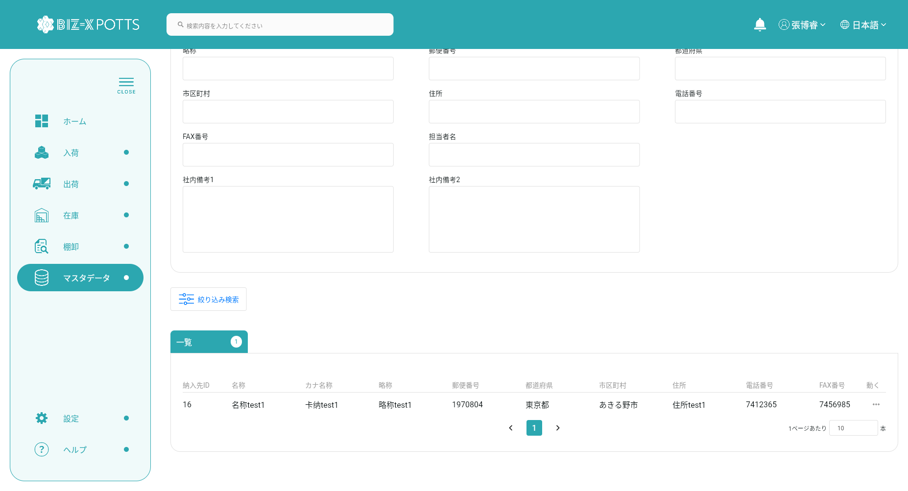

 | 新增数据

4、クリア

 |  | 超管身份

すべての入力情報を消去



 |  | 会社管理员身份

すべての入力情報を消去



5、明細

 | 超管身份
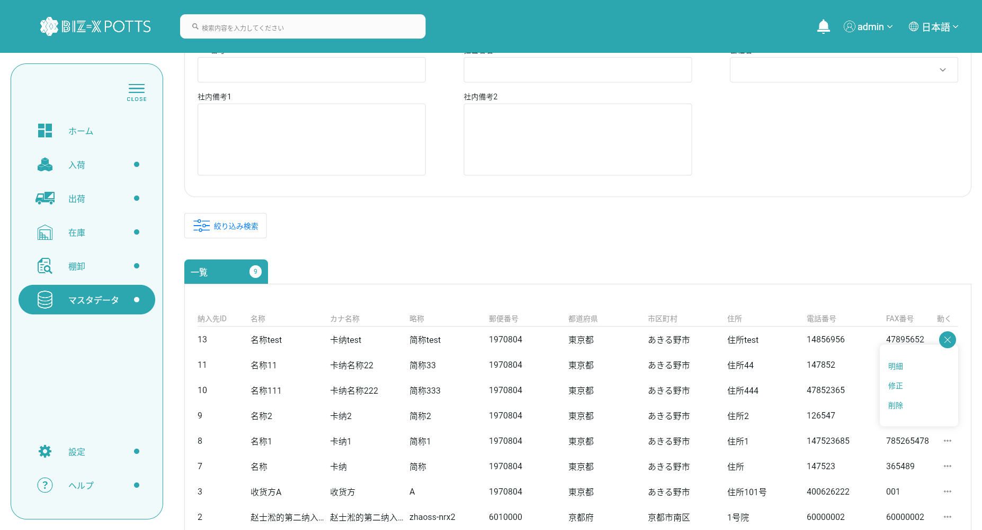

データを選択し、詳細ボタンをクリックします

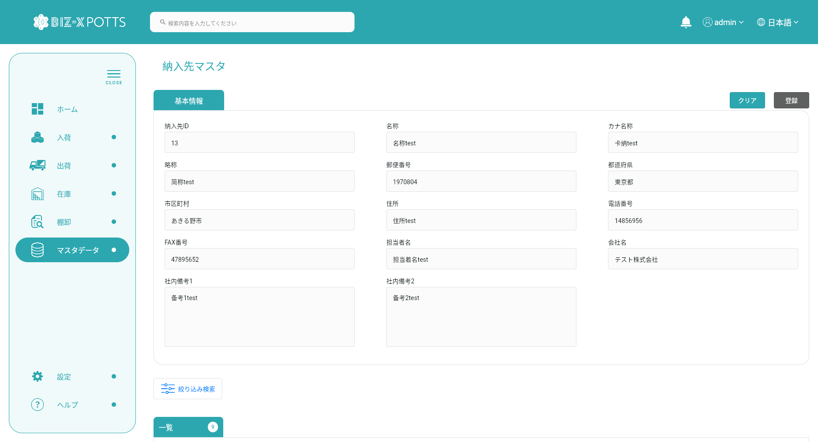

 |  | 会社管理员身份
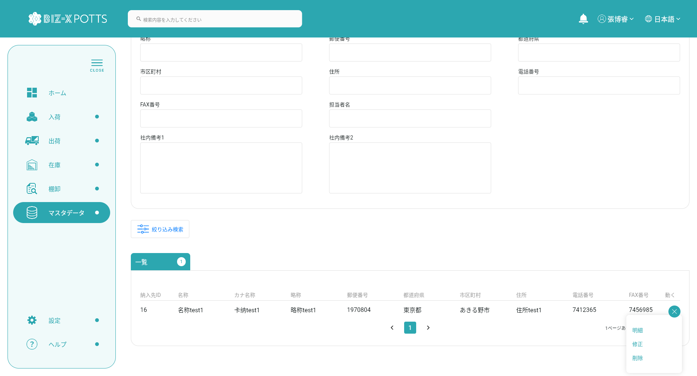

データを選択し、詳細ボタンをクリックします



6、修正

 | 超管身份





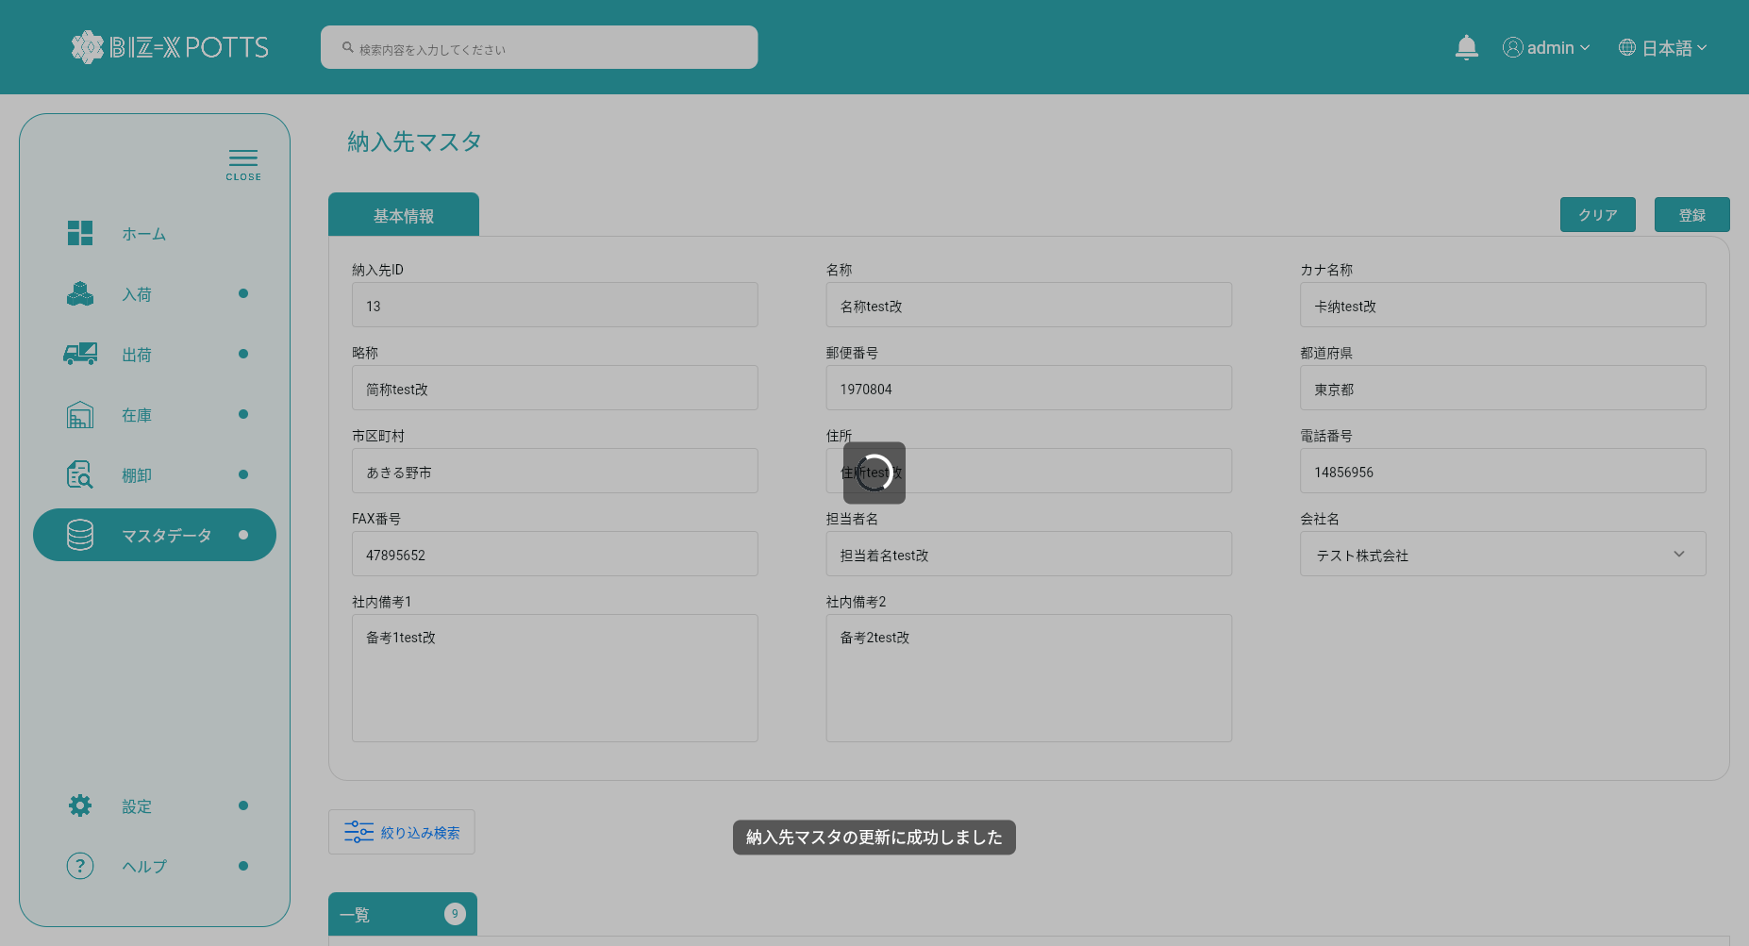

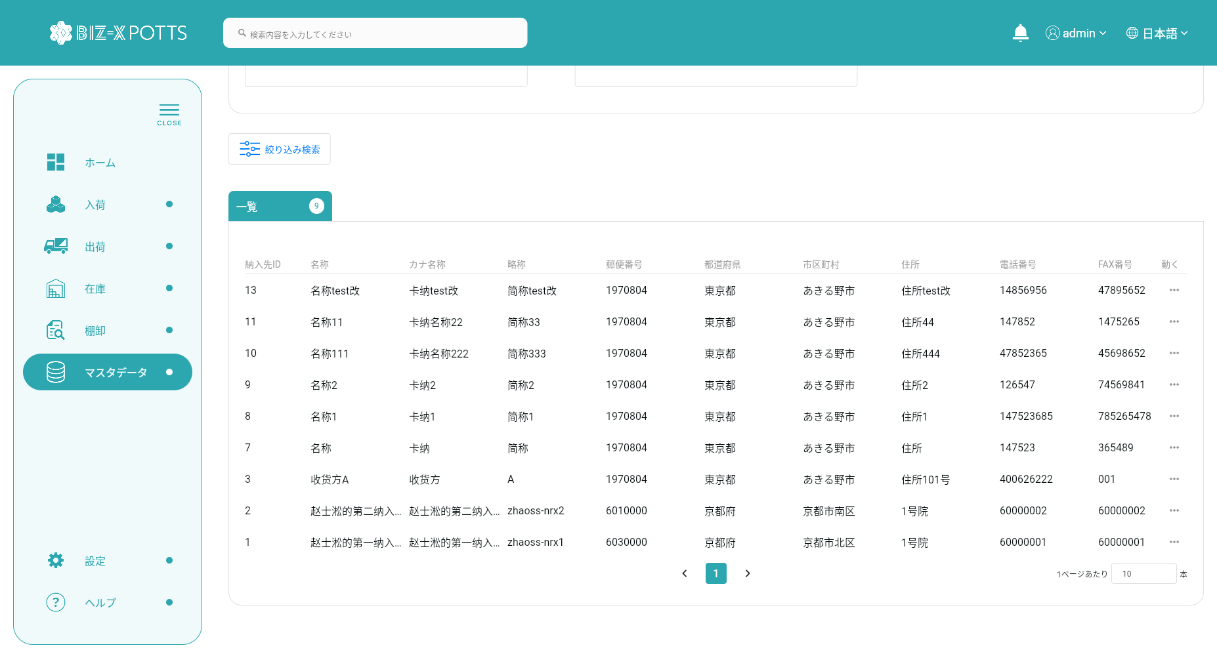

 |  |  | 修改前数据

 |  |  | 修改后数据

 |  | 会社管理员身份









 |  |  | 修改前数据

 |  |  | 修改后数据

7、削除

 | 超管身份

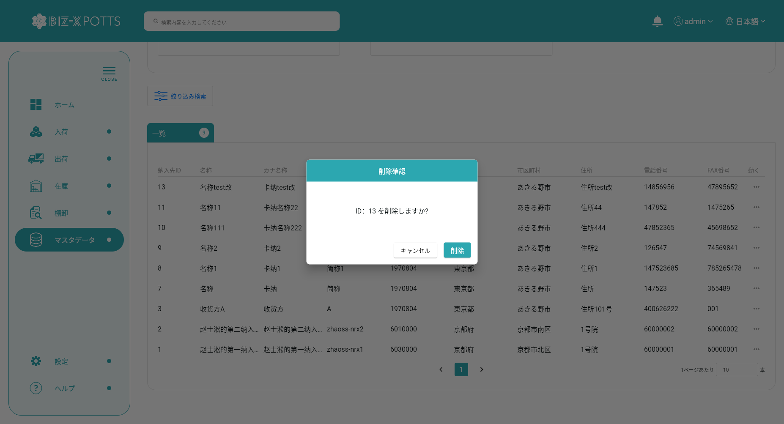

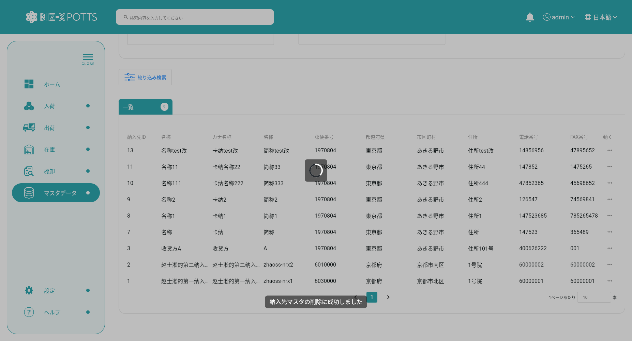

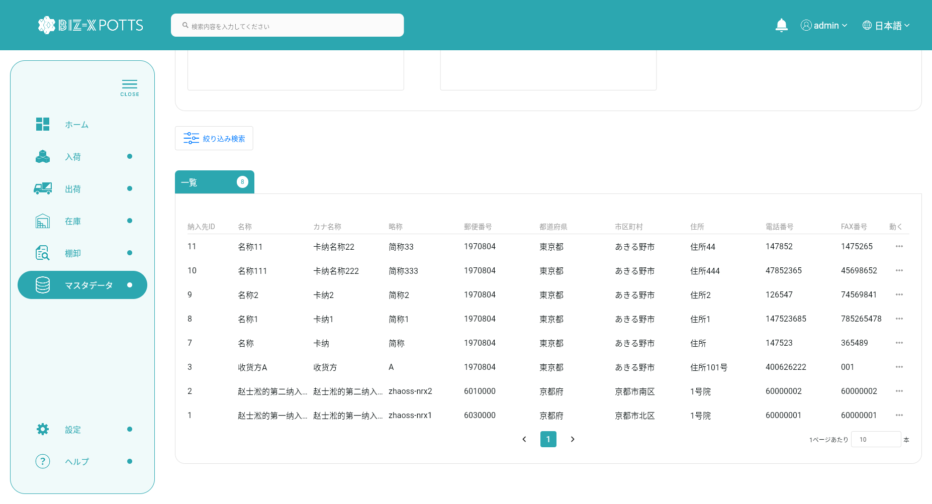

 |  |  | 删除前数据

 |  |  | 删除后数据

 |  |  | 会社管理员身份


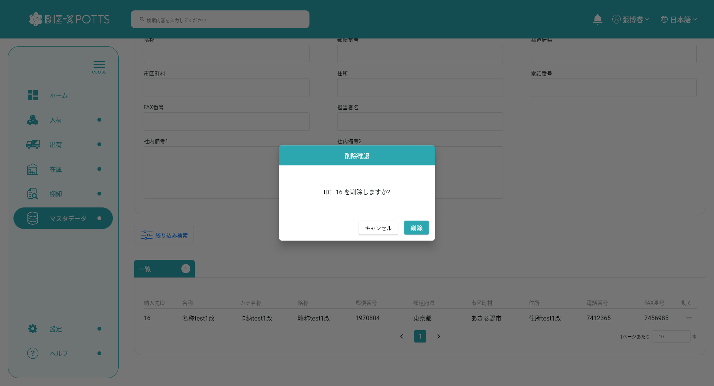

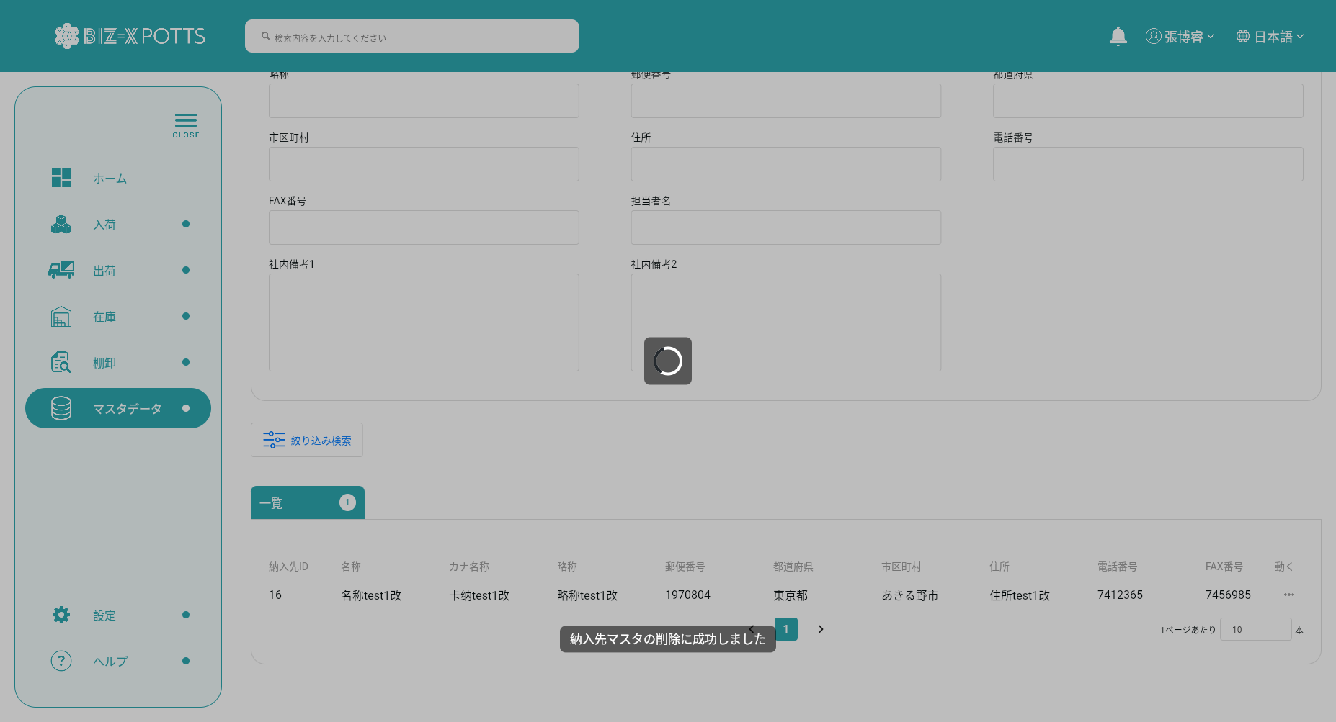



 |  |  | 删除前数据

 |  |  | 删除后数据

